Hoja1
2024-04-24

LA PAZ 28 - HAEDO 4460-2005
BUENOS AIRES luquearti@gmail.com
____________________________________________________________________________________
"Bisagras t/ EXTRA REFORZADA"

"HIERRO PULIDO"

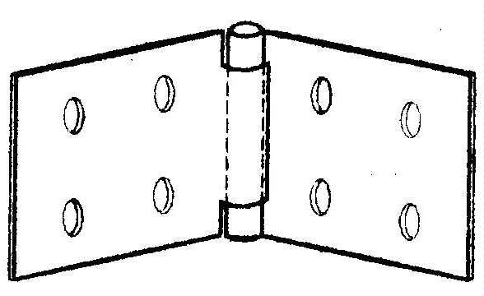

COD. | DESCRIPCION | PRECIO
B-515 | Bis.EXTRA REFORZADA 50 x 110 | $ 652.81
B-516 | Bis.EXTRA REFORZADA 60 x 150 | $ 1,123.70
B-517 | Bis.EXTRA REFORZADA 75 x 140 | $ 1,242.11

Envase: CAJA X 24 U.

N

